상품제안서
알로코리아 PD 2포트 GaN 미니듀얼 초고속충전기 30W | 상품코드: S42016

 |  |  |  |  |  |  | 02-713-8555 | www.synergygift.co.kr
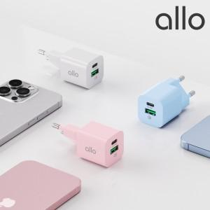

【상세/제작정보】 | 1. 최대 30W 고출력 충전 가능 <br>2. GaN 질화갈륨 칩셋 탑재<br>3. 삼성 갤럭시 초고속 충전 지원 25W(PPS2.0)<br>4. 프리볼트 지원<br>5. QC3.0 고속 충전 지원<br>6. 컴팩트 사이즈

【인쇄/포장옵션】 | 레이저, 풀칼라 / 포장지포장

【공급단가】 | 수량 | 30~ | 50~ | 100~ | 500~ | 1,000~
*VAT별도 | 화이트 | 13,800원 | 13,480원 | 12,950원 | 12,280원 | 11,980원
 | 핑크 | 13,800원 | 13,480원 | 12,950원 | 12,280원 | 11,980원
 | 블루 | 13,800원 | 13,480원 | 12,950원 | 12,280원 | 11,980원

【상품 URL】 | https://www.synergygift.co.kr:443/src/goods_detail.php?gdno=42016

